Sheet2
알고리즘
완전 탐색(Exhaustive Search)
가능한 경우를 모두 구해서 문제의 해결 방법을 찾는 것
실행시간이 너무 길어 제한 시간 내에 문제를 해결할 수 없는 경우가 많다
Brute-force search
N 중 반복문을 이용하는 방법
큐를 이용하는 방법
순열을 이용하는 방법 (재귀 호출로 가능)
재귀 호출을 이용하는 방법
완전 탐색을 구현하기 용이
다른 여러 알고리즘에서 사용
코드가 간결하고 구현이 직관적임
특징: 쉬운 문제를 어렵게 풀어야 한다
특징: 어려운 문제를 쉽게 풀 수 있다
설계
1. 문제해결을 위해 수행해야 하는 작업을
2. 유사한 형태의 여러 조각으로 쪼갠다
3. 그 중 한 조각을 수행
4. 나머지는 자기 자신을 호출해서 해결
5. 기저사례(base case)를 재귀 함수에 추가
기저 사례(base case)
더 이상 쪼갤 수 없는 마지막 조각에 도달한 경우
재귀 호출을 종료하는 조건
예: 1 부터 N 까지의 합, f(n) = f(n-1) + n;

탐색 공간의 배제
전체 탐색 알고리즘을 구현하는 데 있어서 더 이상 탐색하지 않더라도 해를 구하는데 문제가 없는 부분을 판단하여 이 부분에 대해서 탐색을 하지 않도록 하여 탐색의 효율을 높이고자 하는 방법
수학적 배제
이분탐색 알고리즘
수학적으로 공간을 배제해 가는 이 방법은 일종의 탐욕법(greedy)
경험적 배제
처음 시작은 전체탐색과 마찬가지로 해가 될 수 있는 모든 공간을 탐색해 간다. 차이점은 특정 조건을 두고, 이 조건을 기준으로 다음 상태를 계속 탐색할지의 여부를 결정
특정 조건이란 더 이상 탐색하더라도 해를 구할 수 없음을 판단할 수 있는 조건을 말한다
알고리즘이 시작될 때는 이 조건을 설정할 수 없고, 탐색을 진행하는 중에 조건을 설정하고, 상황에 따라서 조건이 갱신된다. 탐색한 정보, 즉 경험한 정보를 이용해서 배제할 조건을 정하기 때문에 경험적 배제라고 한다
일반적으로 가지치기(branch & bound)라고 한다
어떤 조건에 의해서 더 탐색할 공간이 있음에도 불구하고 돌아오는 흐름을 바운딩(bounding) 혹은 커팅(cutting)이라고 한다
구조적 배제
해결 전략에 따른 구현법
백트래킹(Backtracking)
주어진 답이 나올 때까지 검색하다가 중간에 확실히 이 방향이 아니면 다시 이전 상태로 돌아가서 경로를 찾아보는 방법
검색에 제한을 걸 수 있는 조건이 문제에 주어져야 함
특정 알고리즘이 아닌 문제를 해결하는 하나의 방법
가지치기(Pruning) 이라는 방법으로 경우의 수를 줄인다
재귀(DFS), 큐(BFS)
분할정복(Divide and Conquer)
주어진 문제를 더 작은 문제로 나누어 푸는 방법
문제를 더 이상 나누지 않고 풀 수 있을 때까지 나눈다
부분문제의 답을 이용하여 원래 문제의 답을 구한다
DP 와의 차이점은 중복 호출을 하지 않는다
DP 는 중복호출이 일어나 Memoization 을 필요로 하는 경우를 말한다
요소: 분할(divide) / 병합(merge) / 기저 케이스(base case)
루프, 재귀
병합 정렬(Merge Sort)
구현하기 쉬운 대표적인 정렬
최악의 경우에도 O(NlgN) 복잡도
N만큼의 버퍼공간이 추가로 필요
병합용도
분할 정복으로 구현
분할 정복 문제는 어떻게 함수를 만들어야 할지 결정해야 한다
함수->문제를 푸는함수
작은 문제를 어떻게 호출해야 할지 결정
부분 문제의 정답을 합쳐야 하는 경우에는 합치는 것을 어떻게 해야 할지 결정
이진탐색
정렬된 구조에서 목적값의 위치를 찾는 방법
탐색 범위를 반으로 줄여가면서 찾는다
분할 정복의 한 갈래
N/2 로 쪼개 둘 중 하나만 호출한다
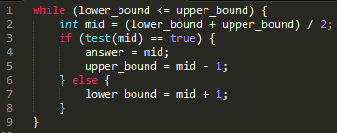

DFS (2차원 좌표계에서 DFS 하기)
2차원 좌표로 주어졌을 때 DFS를 하는 경우
지도, 미로, 체스판, 장기 등
임의의 좌표(x, y)에서 상하좌우로 이동가능하다면
배열에서 dx, dy 처리하기 방식으로 총 4 번의 재귀호출
특정 좌표까지 경우의 수라든지 도달 여부 등을 확인할 때 사용 가능
최단거리 문제에서는 부적절함 (시간 초과 발생)
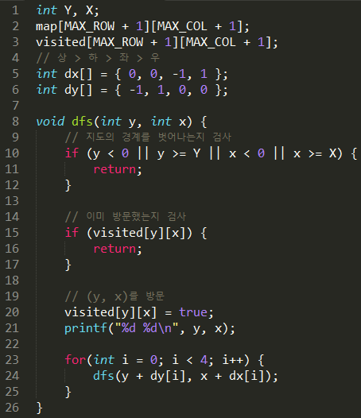

최적화 문제(Optimization Problem)
문제의 답이 하나가 아니라 여러 개이고, 그 중에서 어떤 기준에 따라 가장 '좋은' 답을 찾아 내는 문제들
해결하기 위한 여러 방법들 중에서 가장 기초적인 것이 완전 탐색
시간 안에 답을 구할 수 있는지 확인하는 것이 먼저
문제의 특성을 이용해 단순화할 필요가 있다
가장 유명한 문제
여행하는 외판원 문제(Traveling Sales-man Problem, TSP)
이분탐색
일반적으로 최솟값의 최대화, 최댓값의 최소화 등의 문제에 이용할 수 있는 경우가 많다
일반적으로 최적화 문제를 결정 문제로 바꿔서 생각
결정 문제의 참/거짓의 결과를 이용하여 이분탐색으로 가장 최적의 해를 탐색하는 방법으로 해를 구한다
Binary Search
정렬되어 있는 리스트에서 어떤 값을 빠르게 찾는 알고리즘
리스트의 크기를 N 이라고 할 때 lgN 의 시간이 필요 (절반으로 나누기 때문)
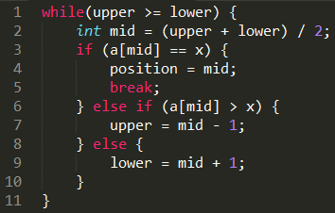
Merge Sort
N 개를 정렬하는 경우
N개를 N/2, N/2 개로 나누고
왼쪽과 오른쪽을 정렬하고
두 정렬한 결과를 하나로 합친다

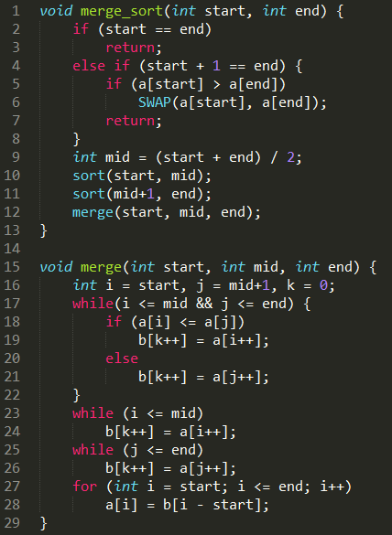

다이나믹 프로그래밍(Dynamic Programming)
DP, 동적 계획법
두 번 이상 반복 계산되는 부분 문제들의 답을 미리 저장함으로써 속도의 향상을 꾀하는 알고리즘 설계 기법
기본 전략은 문제를 작은 부분 문제로 나누는 것에서 부터 시작한다
작은 부분 문제를 해결한 결과로 큰 문제를 해결할 수 있다
특징은 중복되는 부분 문제들이 있다는 것
적용 방법
문제를 더 작은 부분 문제로 나눈다
중복되는 작은 부분 문제는 한 번만 계산해서 그 결과를 저장
중복되는 작은 부분 문제들은 여러 번 계산하지 않고 저장한 값을 이용
메모이제이션(memoization)
예) 재귀 함수 + 메모이제이션
같은 입력에 대해 결과가 항상 같아야 한다
같은 입력의 재귀 함수가 (매우 많이) 중복해서 호출된다
예, 피보나치 수
구현 방법
재귀 호출을 이용하는 방법
Top Down
문제를 작은 문제로 쪼개고, 그 중 한 조각을 해결한 다음 나머지 작은 문제를 같은 방법으로 해결한다
장단점
구현이 직관적이고 이해하기 쉽다
전체 부분 문제 중 일부의 답만 필요할 경우 더 빠르게 동작한다
Sliding window 를 사용할 수 없다
스택 오버플로우를 조심해야 한다
Code pattern (문제해결전략 참조)
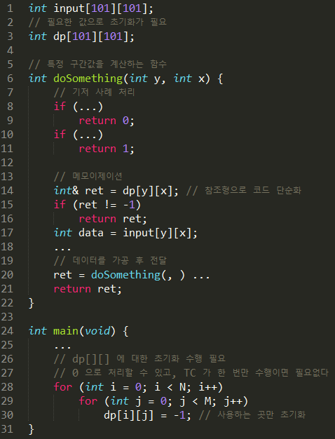

반복문을 이용하는 방법
Bottom Up
문제 해결에 필요한 가장 작은 문제를 해결하고, 문제를 조금씩 크게 만들어 가면서 해결한다
장단점
구현이 대개 더 짧다
재귀 호출 보다 조금 더 빠르다
Sliding window 를 사용할 수 있다
구현이 비직관적이고, 이해하기 어렵다
부분 문제들을 해결하는 순서에 신경을 써야 한다
가장 유명한 예는 이항 계수(binomial coefficient)의 계산
이항 계수 C(n, r) 는 n 개의 서로 다른 원소 중에 r 개의 원소를 순서 없이 골라내는 방법의 수를 나타내는 것
점화식: C(n, k) = C(n - 1, k - 1) + C(n-1, k)

함수의 반환 값이 그 입력 값만으로 결정되는 참조적 투명 함수(referential transparent function)의 경우에만 메모이제이션이 적용가능하다
그래프
대상(object)사이의 관계(relation)를 나타내는 자료구조
대상 -> 정점(Vertex or node)
관계 -> 간선(Edge)
인접(Adjacent)
간선으로 연결되어 있는 두 정점을 일컫는 말 (이웃 관계)
정점의 차수(degree) -> 정점에 연결되어 있는 간선의 개수 / 인접하는 정점의 수
경로(Path)
경로 길이 -> 경로를 구성하는 간선의 수
싸이클(Cycle)
두 정점간의 경로에서 동일한 정점을 두 번 이상 거치는 경로
연결성(Connectivity)
무방향성 그래프 내에서 두 정점 사이에 경로가 존재
그래프는 정점의 모음과 이 정점을 잇는 간선의 모음간의 결합
정점의 집합을 V, 간섭의 집합을 E, 그래프를 G 라고 했을 때
G = (V, E) 이다.
간선의 종류에 따라
무방향 그래프(undirected graph) : 양방향 (A, B) = (B, A)
방향 그래프(directed graph) : 방향성이 존재 <A, B> ≠ <B, A>
가중치 그래프(weighted graph), 네트워크(network) : 비용이나 가중치
그래프의 표현 방식에 따라 알고리즘의 시간 복잡도가 바뀔 수 있기 때문에 신중하게 선택
간선이 적은 희소 그래프(sparse graph): 인접 리스트
간선이 많은 밀집 그래프(dense graph): 인접 행렬
인접 리스트로 그래프를 표현
그래프 내의 각 정점의 인접 관계를 표현하는 리스트
리스트 보다는 vector 와 같이 길이를 변경할 수 있는 배열로 구현
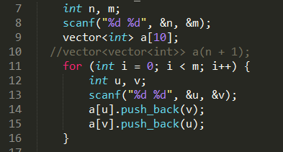

인접 행렬로 그래프를 표현
정점의 개수가 N개이면 N*N 행렬을 이용
i 번째 정점과 j 번째 정점의 관계를 G[i][j]에 저장
문제에서 주어지는 번호대로 저장
배열이라고 0 부터 하지 말자
그래프에서 간선의 개수가 따로 주어지지 않을 경우 최대 개수는 V^2
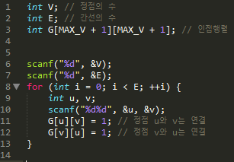

그래프 공간 복잡도
인접행렬
간선 정보를 행렬에 저장
2 차원 배열 이용
O(N^2)
인접리스트
정점과 연결된 간선들을 리스트로 연결
링크드 리스트 이용
O(E)
간선 리스트
간선을 배열에 순서대로 나열
1차원 배열, 정렬, 구간합 이용
O(V+E)
DFS (Depth First Search)
길이 있는 한 계속 따라 감
막다른 길이면 돌아서 나오기
DFS의 구현은 보통 재귀함수로 한다
구현이 BFS 보다 쉽다
크지 않은 조건의 경우의 수를 고려할 때 적합
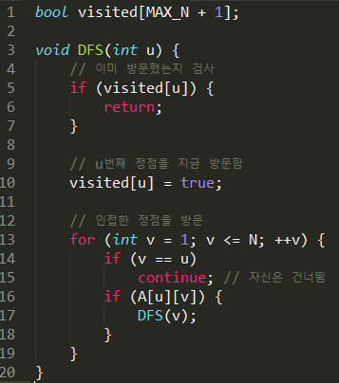

BFS (Breadth First Search)
시작점에서 가까운 곳부터 차례대로 방문한다
방문 할 순서
큐로 구현
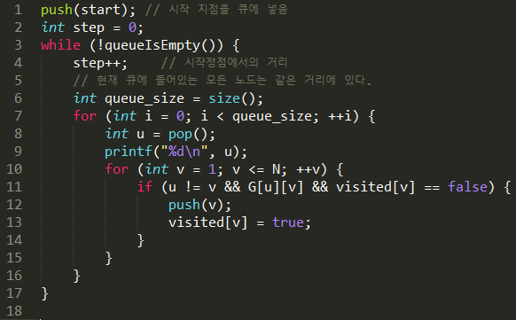
그래프 순회

그래프 탐색은 그래프의 가장 기본적인 연산
하나의 정점으로부터 시작하여 차례대로 모든 정점을 한번씩 방문
많은 문제들이 단순히 그래프의 정점을 탐색하는 것으로 해결
특정한 정점에서 다른 정점으로 갈 수 있는지 없는지
전자 회로에서 특정 단자와 단자가 서로 연결되어 있는지
DFS / BFS 이용
스패닝트리(Spanning Tree)
그래프 내의 모든 정점을 포함하는 트리
싸이클을 포함해서는 안 된다
통신 네트워크 구축: 최소의 링크를 사용하여 네트워크를 구축하고 싶은 경우
최소비용 스패닝트리(MST: Minimum Spanning Tree)
네트워크에 있는 모든 정점들을 가장 적은 수의 간선과 비용으로 연결하는 트리
간선에 가중치 속성을 부여, 각 간선이 갖고 있는 가중치의 합이 최소가 되는 트리
응용
도로 건설 - 도시들을 모두 연결하면서 도로의 길이가 최소가 되도록 하는 문제
전기 회로 - 단자들을 모두 연결하면서 전선의 길이가 최소가 되도록 하는 문제
통신 - 전화선의 길이가 최소가 되도록 전화 케이블 망을 구성하는 문제
배관 - 파이프를 모두 연결하면서 파이프의 총 길이가 최소가 되도록 연결하는 문제
MST 알고리즘
Kruskal 알고리즘
그래프 내의 모든 간선을 가중치의 오름차순으로 정렬
싸이클이 형성되지 않으면서 간선을 최소 스패닝 트리에 추가
싸이클 검사에는 union-find 알고리즘이 사용
집합들의 합집합을 구하고 집합의 원소가 어떤 집합에 속하는지를 계산하는 알고리즘
Prim 알고리즘
그래프와 노드가 하나도 없는 최소 스패닝 트리에서 시작
그래프의 임의의 정점을 시작 정점으로 선택하여 최소 스패닝 트리의 루트 노드로 삽입
MST 에 삽입되어 있는 정점들과 이 정점들의 모든 인접 정점 사이에 있는 간선의 가중치를 조사하여 가장 작은 것을 MST 에 삽입한다. 단, 싸이클을 형성해서는 안 된다.
이 과정을 반복하다가 모든 정점이 연결되면 종료
최단 경로(Shortest path)
최단 경로 문제
네트워크에서 정점 i와 정점 j를 연결하는 경로 중에서 간선들의 가중치 합이 최소가 되는 경로를 찾는 문제
간선의 가중치는 비용, 거리, 시간 등
최단 거리
한 정점에서 다른 정점으로 가는 최단 거리를 구하는 문제
간선의 가중차기 모두 1 인 경우
BFS 를 이용해서 구할 수 있다
소스에서 step 이 바로 시작정점에서 거리
간선의 가중치가 다른 경우
시작정점에서 특정 목표 정점까지 최단거리 (단일 시작점)
다익스트라(Dijkstra) 알고리즘
시작 정점 V로부터의 최단 경로가 이미 발견된 정점들의 집합 S
distance 배열: 최단 경로를 알려진 정점만을 통하여 각 정점까지 가는 최단 경로의 길이
매 단계에서 가장 distance 값이 적은 정점을 S에 추가한다
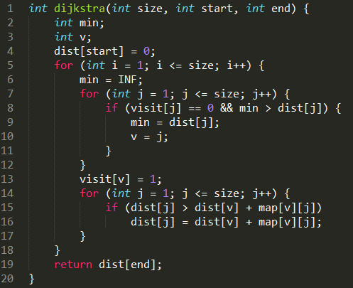
벨만포드 알고리즘: 간선에 음수가 있을 경우

모든 쌍에 대해 최단거리
플로이드(Floyd) 알고리즘
모든 정점사이의 최단 경로를 한 번에 찾아주는 알고리즘
정점 k를 거쳐서 가지 않는 경우
정점 i 에서 j 로 가는 최단 거리는 weight[i][j]
정점 k를 거쳐서 가는 경우
weight[i][k] + weight[k][j]
최단 거리는 둘 중의 작은 값
시간복잡도: O(V^3)

네트워크 유량
최대 유량 문제
각 간선에 대해 길이 뿐만이 아니라 용량을 정의했을 때 풀 수 있는 문제
포드-풀커슨 알고리즘
위상 정렬(Topological sort)
방향성 그래프에서 간선 <u, v>가 있다면 정점 u는 정점v 를 선행한다고 말하며, 각 정점들의 선행 순서를 위배하지 않으면서 모든 정점을 나열하는 것을 말한다
모든 방향 간선이 왼쪽에서 오른쪽으로 향할 수 있도록 수평선을 따르는 정점의 나열
깊이 우선 탐색을 이용한 위상 정렬
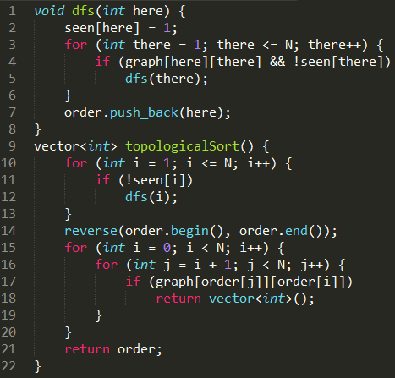

리스트를 하나 준비한다
그래프에서 진입 간선이 없는 정점에 대해 깊이 우선 탐색을 수행하고, 탐색 중에 더 이상 옮겨갈 수 있는 인접 정점이 없는 정점을 만나면 이 정점을 리스트의 새로운 헤드로 입력한다
더 이상 방문할 정점이 없을 때까지 반복하고 깊이 우선 탐색을 종료하면, 리스트에는 위상 정렬된 리스트가 남는다
트리
계층 관계를 갖는 객체들을 표현하기 위해 만들어진 자료 구조
실제 계층 관계가 없는 자료들을 트리로 표현해서 같은 연산을 더 빠른게 할 수 있는 경우가 많아서 다른 용도로 더 많이 사용된다 (탐색형 자료구조)
뿌리(Root), 가지(Branch), 잎(Leaf)으로 이루어진 자료구조
부모-자식 관계의 노드들로 구성(부모, 자식, 형제(sibling))
경로
"A, B, C" 는 A 에서 C 까지의 경로
깊이(Depth)
루트 노드에서 해당 노드까지의 경로의 길이
레벨(Level) - 같은 깊이를 가지는 노드의 집합
높이(Height) - "가장 깊은 곳"에 있는 잎 노드까지의 깊이
차수(Degree)
자식 노드의 개수
트리의 차수는 트리 내에 있는 노드 중에 중에서 자식 노드가 가장 많은 노드의 차수를 말함
노드(Node)
트리의 구성 요소
단말 노드: 자식이 없는 노드
비단말 노드: 적어도 하나의 자식을 가지는 노드
루트(Root): 부모가 없는 노드
서브 트리: 하나의 노드와 그 자손 노드들로 이루어진 트리
트리의 표현
배열표현법
모든 이진트리를 포화이진트리라고 가정하고, 각 노드에 번호를 붙여서 그 번호를 배열의 인덱스로 삼아 노드의 데이터를 배열에 저장하는 방법
왼쪽에서 오른쪽으로 순차적으로 각 노드 번호를 부여한다. 루트의 번호를 1 로 하고, 레벨 n 에 있는 노드에 대해서 왼쪽부터 오른쪽으로 2n 부터 2n+1 - 1 까지 번호를 부여한다
루트 1 은 레벨 0
다음 2 3 은 레벨 1
다음 4 5 6 7 은 레벨 2
다음과 같은 규칙이 생성이 된다
노드 번호가 i 인 노드의 부모 노드 번호 => i/2
노드 번호가 i 인 노드의 왼쪽 자손 노드 번호 => i*2
노드 번호가 i 인 노드의 오른쪽쪽 자손 노드 번호 => i*2 + 1
레벨 n 의 노드들의 시작 번호 => 2n
레벨 n 의 최대 노드 수 => 2n
높이가 h 인 이진 트리를 위한 배열의 크기 => 2h+1 - 1
링크표현법
포인터를 이용하여 부모 노드가 자식 노드를 가리키게 하는 방법
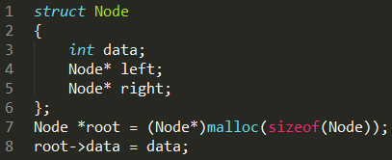

이진 트리(Binary Tree)
모든 노드가 2 개의 서브 트리를 가지고 있는 트리
서브 트리는 공집합일 수 있다
서브 트리간의 순서가 존재
이진 트리의 성질
노드의 개수가 n 이면, 간선의 개수는 n-1
높이가 h인 이진트리의 경우, 최소 h개의 노드를 가지며 최대 2h-1개의 노드를 가진다
n개의 노드를 가지는 이진트리의 높이는 최대 n이거나 최소 log2(n+1)
포화 이진 트리(Full Binary Tree)
모든 노드가 대대손손이 자식을 둘 씩 가지고 있는 이진 트리
완전 이진 트리(Complete Binary Tree)
잎 노드들이 트리의 왼쪽부터 차곡차곡 채워진 트리
높이 구현 트리(Height Balanced Tree)
루트 노드를 기준으로 왼쪽 하위 트리와 오른쪽 하위 트리의 높이가 1 이상 차이 나지 않는 이진 트리
완전 높이 균형 트리(Completely Height Balanced Tree)
루트 노드를 기준으로 왼쪽 하위 트리와 하위 트리의 높이가 같은 이진 트리
순회(Traversal)
트리의 노드들을 체계적으로 방문하는 것
전위 순회(Preorder traversal) : VLR
루트 => 왼쪽 자손 => 오른쪽 자손
깊이 우선 순회(Depth First Traversal)
중위 순회(Inorder traversal) : LVR
왼쪽 자손 => 루트 => 오른쪽 자손
대칭 순회(Symmetric Traversal)
후위 순회(Postorder traversal) : LRV
왼쪽 자손 => 오른쪽 자손 => 루트
레벨 순서 순회(Level Order)
모든 노드를 낮은 레벨부터 차례대로 순환
너비 우선 순회(Breadth First Traversal)
예)
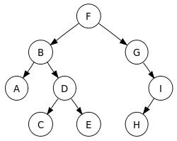
전위 순회: F, B, A, D, C, E, G, I, H (root, left, right)
중위 순회: A, B, C, D, E, F, G, H, I (left, root, right)
후위 순회: A, C, E, D, B, H, I, G, F (left, right, root)
레벨 순서 순회: F, B, G, A, D, I, C, E, H
수식 트리
수식 이진 트리(Expression Binary Tree)
수식을 표현하는 이진 트리
연산자는 루트 노드이거나 가지 노드
비단말노드: 연산자(Operator)
단말노드: 피연산자(Operand)
피연산자는 모두 잎 노드
가장 아래에 있는 하위 수식 트리(잎노드)로부터 수 또는 계산 결과를 병합해 올라가는 과정을 반복하여 계산을 수행
후위 순회를 사용
수식 트리의 구축
중위 표기식보다는 후위 표기식을 이용해 트리를 구축하는 것이 수월
이진 탐색 트리
탐색 작업을 효율적으로 처리가 위한 자료구조로 모든 원소는 서로 다른 유일한 키를 가지고 있다. 탐색(Searching), 삽입(Insertion), 삭제(Deletion) 시간은 트리의 높이만큼 시간이 걸리며, 시간복잡도는 O(h) 이다.
힙(Heap)은 "완전 이진트리"에 있는 노드 중에서 키값이 가장 큰 노드나 키값이 가장 작은 노드를 찾기 위해서 만든 자료구조이다. 최대 힙과 최소 힙이 있고, 힙의 키를 우선순위로 활용하여 우선순위 큐를 구현할 수 있다
최대 힙(Max Heap)
키값이 가장 큰 노드를 찾기 위한 완전 이진트리
부모노드의 키값 > 자손노드의 키값
루트노드는 키값이 가장 큰 노드
최소 힙(Min Heap) 은 최대 힙의 반대
힙의 삽입과 삭제 연산이 있다
가장 큰(작은) 원소를 찾는 데 최적화된 형태의 이진 트리
우선순위 큐를 쉽게 구현
부모 노드가 가진 원소는 항상 자식 노드가 가진 원소 이상
가장 큰(작은) 원소는 항상 트리의 루트
모양 규칙
마지막 레벨을 제외한 모든 레벨에 노드가 꽉 차 있어야 한다
마지막 레벨에 노드가 있을 때는 항상 가장 왼쪽부터 순서대로 채워져야 한다
배열을 이용하여 구현 가능
A[i] 노드의 왼쪽 자손: A[2*i + 1]
A[i] 노드의 오른쪽 자손: A[2*i + 2]
A[i] 노드의 부모: A[(i-1)/2]
삽입
맨 끝에 추가후 부모와 계속 비교
삭제
루트 삭제 후 맨 마지막 원소를 루트에 덮어 씌우고, 대소 관계 조건을 만족시킨다(자식과 비교)
최소는 가능한 자식 중에 더 작은 값과 교환
최대는 가능한 자식 중에 더 큰 값과 교환
구간 트리(Segment Tree)
저장된 자료들을 적절히 전처리해 그들에 대한 질의들을 빠르게 대답 가능
일차원 배열의 특정 구간에 대한 질문을 빠르게 대답하는데 사용
기본: 주어진 배열의 구간들을 표현하는 이진 트리를 만드는 것
루트: 항상 배열의 전체 구간 [0, n-1]
왼쪽 자식과 오른쪽 자식은 각각 해당 구간의 왼쪽 반과 오른쪽 반을 표현
대표 예: 특정 구간의 최소치를 찾는 문제
구간 최소 쿼리(RMQ, Range Minimum Query)
루트 노드: 배열의 1 번 원소
노드 i 의 왼쪽 자손: 2 * i
노드 i 의 오른쪽 자손: 2 * i + 1 번
배열의 길이: 가장 가까운 2의 거듭제곱으로 n을 올림 후 2 를 곱한 값 혹은 4n
LCA(Lowest Common Ancestor)문제
트리에서 두 노드의 공통조상 중 가장 가까운 조상 노드를 구하는 문제
한 노드가 다른 하나의 조상인 경우 최소 공통 조상은 둘 중 위 노드가 된다는 데 유의
BIT: Binary Index Tree 는 일반적으로 누적합만 활용할 수 있다
IDT: Index Tree 는 Complete Binary Tree 로 구성된 Segment Tree 를 말한다
정해진 구간의 합, 최댓값, 최솟값 등을 lg n 의 시간에 구할 수 있으며, 갱신 또한 lg n 시간에 처리할 수 있는 매우 효율적인 자료구조
기본적인 구조는 원본 데이터를 complete binary tree 의 단말노드에 배치하고, 그 값의 부모노드를 특정한 의미를 가지는 index로 활동하는 방법이다
가장 효율적인 표현 방법은 일차원 배열을 이용하고, 원본 데이터가 n개인 경우에 n이상인 가장 작은 2k값을 기준으로 설정하고, 이 값의 2 배에서 1 을 뺀 개수의 원소를 가지는 배열로 구성
최대 LIS (Longest Increasing Subsequence) 를 O(lg n) 만에 빠르게 찾아낼 수 있다
트립(treap) - A Randomized Binary Search Tree (Tree + Heap)
구현이 간단한 이진 검색 트리
트리의 형태가 추가 순서가 아닌 난수에 의해 임의대로 결정
추가나 삭제되더라도 트리 높이의 기대치는 항상 일정
트립의 루트는 N 개의 노드 중 최대의 우선순위를 갖는 노드
트립의 조건
이진 검색 트리의 조건: 모든 노드에서 왼쪽 서브트리의 원소는 작고, 오른쪽 서브트리의 원소는 크다
힙(heap)의 조건: 모든 노드의 우선순위는 각자의 자식 노드보다 크거나 같다
유니온-파인드(Union-Find) 자료 구조
상호 배타적 집합(disjoint set)을 표현
공통 원소가 없는, 상호 배타적인 부분 집합들로 나눠진 원소들에 대한 정보를 저장하고 조작하는 자료 구조
초기화
합치기(Union) 연산
찾기(Find) 연산
그리디(Greedy)
알고리즘 설계에 있어서 중요한 기법중의 하나
결정을 해야 할 때마다 그 순간에 가장 좋다고 생각되는 것을 해답으로 선택함으로써 최종적인 해답에 도달
항상 최적의 답을 해주는지를 반드시 검증해야 한다
최적의 해답을 주는 것으로 증명된 알고리즘
Kruskal 알고리즘
완전 탐색과 동적 계획법 알고리즘
같은 점
여러 개의 조각으로 쪼개고, 각 단계마다 답의 한 부분을 만들어 간다는 점
다른 점
모든 선택지를 고려해 보고 그중 전체 답이 가장 좋은 것을 찾음
각 단계마다 지금 당장 가장 좋은 방법만을 선택
지금의 선택이 앞으로 남은 선택에 어떤 영향을 끼칠지는 고려하지 않는다
두 가지 경우로 제한
탐욕법을 사용해도 항상 최적해를 구할 수 있는 문제를 만난 경우
시간이나 공간적 제약으로 다른 방법으로 최적해를 찾기 너무 어려운 경우
최적은 아니지만 임의의 답보다는 좋은 답을 구하는 용도
유용하게 사용되는 문제 중 유명한 예
활동 선택 문제(activity selection problem)
회의실 예약 문제의 경우에 가장 먼저 끝나는 회의부터 선택하는 것
정당성의 증명
탐욕적 선택 속성(Greedy choice property)
동적 계획법처럼 답의 모든 부분을 고려하지 않고 탐욕적으로만 선택하더라도 최적해를 구할 수 있다는 것
최적 부분 구조(Optimal substructure)
부분 문제의 최적해에서 전체 문제의 최적해를 만들 수 있음을 보인다
메타휴리스틱(Metaheuristic) 알고리즘
최적화 알고리즘의 한 종류
좋은 답을 빠르게 찾아낼 수 없는 문제의 근사해를 구하기 우해 주로 사용
국소 탐색(Local search)이나 시뮬레이티드 어닐링(Simulated annealing)이 구현과 튜닝이 가장 간단해 자주 사용
KMP 알고리즘 (참고: http://bowbowbow.tistory.com/6)
커누스-모리스-프랫Knuth-Morris-Pratt) 알고리즘
문자열 검색 문제
텍스트의 길이 N, 검색 문자를 M 이라고 할 때, O(M+N) 으로 처리가능
불일치가 일어났을 때 지금까지 일치한 글자의 수를 이용해 다음으로 시도해야 할 시작 위치를 빠르게 찾아냄
전처리 과정에서 배열 pi[] 를 계산
pi[i] = N[...i]의 접두사도 되고 접미사도 되는 문자열의 최대 길이
부분 일치 테이블(partial number table)

자료구조
자료구조
프로그램이 자료를 저장하는 방식
두 가지 목적을 위해서 고안된 것들
추상화
자료를 좀 더 알아보기 쉽고, 이해하기 쉬운 형태로 저장하기 위한 고민의 결과물
최적화
프로그램의 동작 속도를 빠르게 하기 위한 것
탐색 자료 구조의 경우 표현방식과 더불어 다루는 방법(알고리즘)도 같이 정의
추상형 자료구조
스택
큐
탐색형 자료구조
트리
이진 탐색 트리
힙
구간 트리
해시
분류
동적 배열
연결 리스트
문자열 탐색
KMP 알고리즘
문자열 처리
접미사 배열(suffix array)
트리
그래프
비트마스크(bitmask)
엄밀하게 자료구조는 아니지만, 많이 쓰인다
정수의 이진수 표현을 자료 구조로 쓰는 기법
비트 연산자
a & b: 비트별로 AND 연산
a | b: 비트별로 OR 연산
a ^ b: 비트별로 XOR 연산
~a: 비트별 NOT 연산 결과
a << b: 왼쪽으로 b 비트 시프트
a >> b: 오른쪽으로 b 비트 시프트
집합의 구현
가장 중요한 사용 사례(예, 20 개를 이용)
공집합
int a = 0;
꽉 찬 집합
int a = (1<<20) - 1; // 1 을 20 bit 이동하고 1 을 뺀다
원소 추가 p (0 <= p < 20)
a |= (1 << p);
원소의 포함 여부
if (a & (1 << p)) ~~
원소의 삭제
a &= ~(1 <<p);
원소의 토글
a ^= (1 << p);
두 집합의 연산
집합간의 연산을 빠르게 할 수 있다는 것이 큰 장점
합집합
added = (a | b);
교집합
intersection = (a & b);
차집합
removed = (a & ~b);
하나에만 포함된 원소들의 집합
toggled = (a ^ b);
집합의 크기
재귀호출

내장명령어
최소 원소 찾기
최소 원소 지우기
모든 부분 집합 순회하기

